R1 OBRAZAC
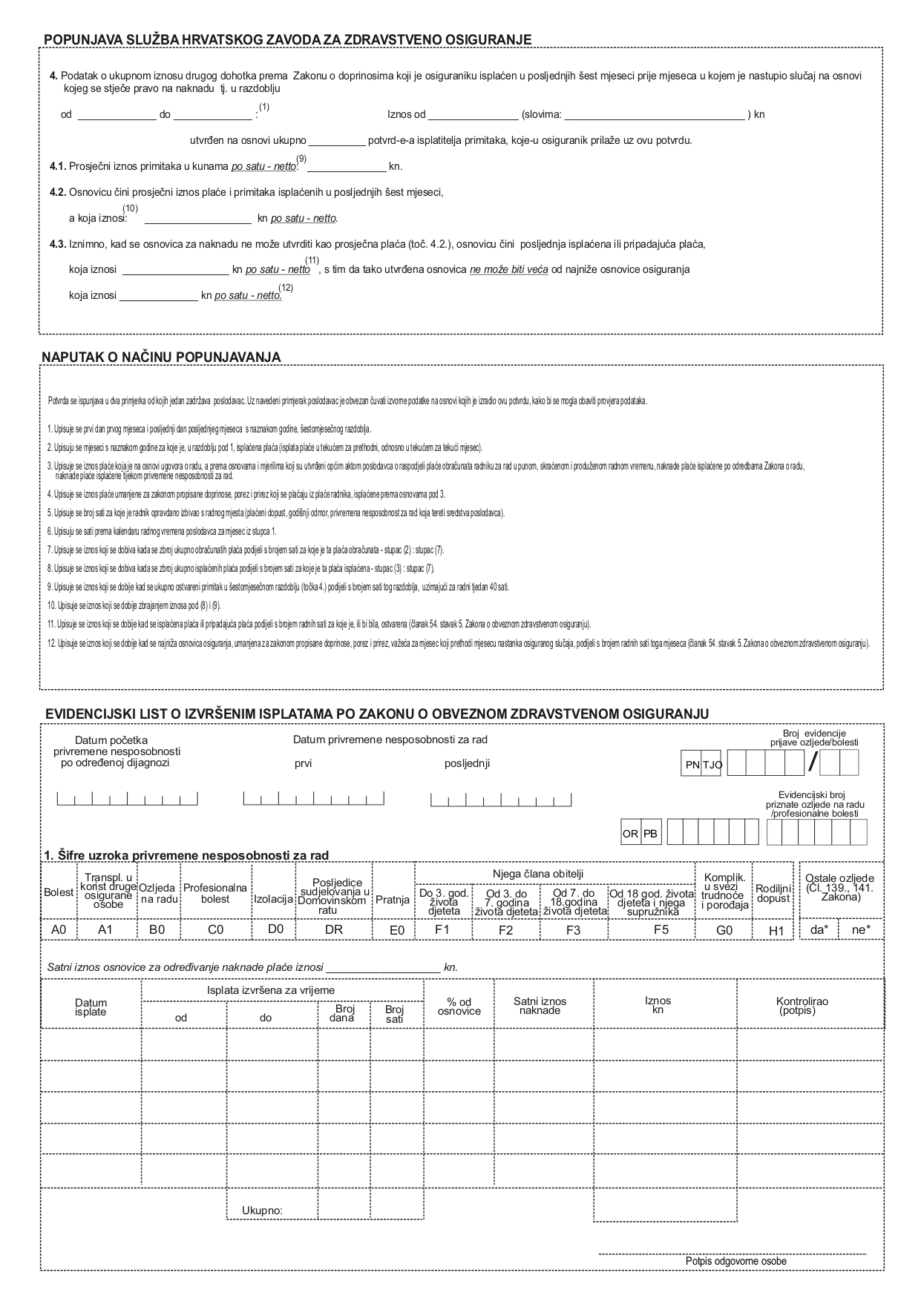
NAZIV OBVEZNIKA UPLATE DOPRINOSA

Broj obveze: |  |  |  |  |  |  |  |  | POTVRDA
 |  |  |  |  |  |  |  |  | o plaći

1. PODACI O OSIGURANIKU

Prezime: |  |  |  |  |  |  |  |  | Ime:

Dan, mjesec, godina rođenja: |  |  |  |  |  |  |  |  | OIB:

 |  |  |  |  |  |  |  |  | MBO osigurane osobe:

Osiguranik individualne kapitalizirane štednje - II stup mirovinskog osiguranja: da* - ne*

2. PODACI O IZNOSIMA PLAĆE KOJA JE OSIGURANIKU ISPLAĆENA U POSLJEDNIH ŠEST MJESECI ORIJE MJESECA U KOJEM NE NASTUPIO SLUČAJ NA OSNOVI KOJEG SE STJEČE PRAVO NA NAKNADU
tj.razdoblje od |  |  | do |  |  |  | , a za mjesec: (1)

Isplata (2) izvršena za mj./ god. |  | Plaća (3) |  | Isplaćena (4) plaća |  | B r o j s a t i
 |  |  |  |  |  | provedenih na radu u |  |  |  | Odsutnost (5) s rada s pravom na naknadu plaće po ZOR-u |  |  | Ukupno sati | Sati privremene nesposobnosti na teret HZZO | Sati prema (6) kalendaru radnog vremena
 |  |  |  |  |  | punom radnom vremenu |  | dužem od punog radnog vremena
1. |  | 2. |  | 3. |  | 4. |  | 5. |  | 6. |  |  | 7. | 8. | 9.
 | /19 |  |  |  |  |  |  |  |  |  |  |  | 0.0
 | /19 |  |  |  |  |  |  |  |  |  |  |  | 0.0
 | /19 |  |  |  |  |  |  |  |  |  |  |  | 0.0
 | /19 |  |  |  |  |  |  |  |  |  |  |  | 0.0
 | /19 |  |  |  |  |  |  |  |  |  |  |  | 0.0
 | /19 |  |  |  |  |  |  |  |  |  |  |  | 0.0
Ukupno: |  | 0.00 kn |  | 0.00 kn |  | 0.0 |  | 0.0 |  | 0.0 |  |  | 0.0 | 0.0 | 0.0

3. Osnovicu čini prosječni iznos plaće isplaćene u posljednih šest mjeseci.

a koja iznosi (7) | #DIV/0! |  |  |  | kn po satu - bruto, odnosno (8) |  | #DIV/0! |  |  |  |  | kn po satu - neto.

U Karlovcu, dana 07.01.2020.godina |  |  |  |  |  |  | M.P.
 |  |  |  |  |  |  |  |  |  |  | Potpis odgovorne osobe:
Napomena:
Za štetu koja bi nastala zbog davanja netočnih podataka odgovara obveznik uplate doprinosa u skladu sa Zakonom o
obveznom zdravstvenom osiguranju
HZZO - Direkcija, Zagreb |  |  |  |  | * - potrebno zaokružiti

